C++ Language解説
 |  | 初期化

あ | RAII |  | ● | Resource Acquisition Is Initialization の略で
 |  |  |  | リソースの確保(Acquisition)と解放を変数の初期化(Initialization)と破棄に紐付けるという考え方を指す言葉

あ | アーグリゲート |  | ● | アーグリゲート(集成体) は要素データを単純に集めた型である
 |  |  |  | C++では、ある特殊な制限を満たした配列とクラスのことを、aggregate（アーグリゲート）という
 |  |  |  | aggregateは、初期化リストで初期化できる

 |  |  | ● | アーグリゲートの定義 |  |  |  |  |  |  |  |  | (C++11)

 |  |  |  | 配列 または以下の条件を満たすクラスのこと
 |  |  |  | 1. | ユーザ定義コンストラクタを持たない
 |  |  |  | 2. | 基底クラスを持たない
 |  |  |  | 3. | 非static な private／protected データメンバを持たない
 |  |  |  | 4. | 仮想メンバ関数を持たない
 |  |  |  | 5. | 非static メンバ変数に初期化子がない

 |  |  | ● | 初期化リストによる初期化ができるためにはクラスがアーグリゲートであることが必要である

 |  |  |  | class CMine
 |  |  |  | {
 |  |  |  | public:
 |  |  |  | int num;
 |  |  |  | };

 |  |  |  | int main()
 |  |  |  | {
 |  |  |  | C oMine = {100}; |  |  |  |  |  |  |  |  |  | ● | 100 で初期化される
 |  |  |  | }

 |  |  | ● | (lnk) |  | https://cpplover.blogspot.com/2010/09/aggregate.html

あ | asm キーワードの使用方法 |  | ● | asm キーワード |  |  |  |  |  |  | ： | C++ 関数内にアセンブリ言語を含めて、コンパイルすることを可能にするもの。

 |  |  |  |  |  |  |  |  |  |  | (→) |  | インラインアセンブラを可能にするもの。
 |  |  |  |  |  |  |  |  |  |  |  |  | (プログラム全体は C++ として定義することができ、アセンブリ言語ファイルを個別に
 |  |  |  |  |  |  |  |  |  |  |  |  | (リンクする必要がない。)

 |  |  |  | asm ( "op-code" ); |  |  |  |  |  |  |  |  |  |  |  |  |  |  |  | ● | op-code にはプログラム内に埋め込む
 |  |  |  |  |  |  |  |  |  |  |  |  |  |  |  |  |  |  |  |  | アセンブリ言語の命令を指定する。
 |  |  |  | asm op-code;
 |  |  |  | asm op-code newline |  |  |  |  |  |  |  |  |  |  |  |  |  |  |  | ● | 一部のコンパイラでは 左記の3種類の
 |  |  |  | asm |  |  |  |  |  |  |  |  |  |  |  |  |  |  |  |  | asm 文もサポートしている。
 |  |  |  | {
 |  |  |  | op-code;
 |  |  |  | }

あ | アラインメント |  | ● | 記憶装置にデータを書き込む際、書き込むデータの大きさや先頭の位置（アドレス）を
 |  |  |  | 装置の管理単位の整数倍になるように調節すること

 |  |  |  | (→) |  | 装置がデータの読み書きを効率良く行うことができるようになり、処理効率の向上が見込める

 |  |  |  | (ex.) |  | ４バイト単位でメインメモリを管理してるコンピュータで
 |  |  |  |  |  | メモリ上に置くデータの先頭アドレスが４の倍数になるように調節する

 |  |  |  |  |  |  |  |  |  |  |  |  |  |  |  |  |  |  | 実際のメモリレイアウトは以下のお通りとなる
 |  |  | ● | struct StMine |  |  |  |  |  |  |  |  |  |  |  |  |  |  | struct StMine
 |  |  |  | { |  |  |  |  |  |  |  |  |  |  |  |  |  |  | {
 |  |  |  | char a; |  |  |  |  |  | // 1 byte |  |  |  |  |  |  |  |  | char a; |  |  | // 1 byte
 |  |  |  | int b; |  |  |  |  |  | // 4 bytes |  |  |  |  |  |  |  |  | char _pad0[3]; |  |  | // 変数 b の前に４バイトバウンダリのパディングが挿入
 |  |  |  | short c; |  |  |  |  |  | // 2 bytes |  |  |  |  |  |  |  |  | int b; |  |  | // 4 bytes
 |  |  |  | char d; |  |  |  |  |  | // 1 byte |  |  |  |  |  |  |  |  | short c; |  |  | // 2 bytes
 |  |  |  | }; |  |  |  |  |  |  |  |  |  |  |  |  |  |  | char d; |  |  | // 1 byte
 |  |  |  |  |  |  |  |  |  |  |  |  |  |  |  |  |  |  | char _pad1[1]; |  |  | // 構造体 StMine のサイズが４の倍数となるようパディングが挿入
 |  |  |  |  |  |  |  |  |  |  |  |  |  |  |  |  |  |  | }
 |  |  | ● | パディングが挿入されないように並べるためには
 |  |  |  | データのサイズを知っておく必要

 |  |  |  | 64bitCpu:VisualStudio2015:x86環境 |  |  |  |  |  |  |  |  |  |  |  |  |  |  | adr offset element
 |  |  |  | 型 |  |  |  |  |  |  | サイズ(バイト) |  |  |  |  |  |  |  | ---------- -------
 |  |  |  | int |  |  |  |  |  |  | 4 |  |  |  |  |  |  |  | 0x0000 char a; // bar[0]
 |  |  |  | unsigned int |  |  |  |  |  |  | 4 |  |  |  |  |  |  |  | 0x0001 char pad0[3];
 |  |  |  | char |  |  |  |  |  |  | 1 |  |  |  |  |  |  |  | 0x0004 int b;
 |  |  |  | unsigned char |  |  |  |  |  |  | 1 |  |  |  |  |  |  |  | 0x0008 short c;
 |  |  |  | short |  |  |  |  |  |  | 2 |  |  |  |  |  |  |  | 0x000a char d;
 |  |  |  | unsigned short |  |  |  |  |  |  | 2 |  |  |  |  |  |  |  | 0x000b char _pad1[1];
 |  |  |  | __int64 |  |  |  |  |  |  | 8
 |  |  |  | bool |  |  |  |  |  |  | 1 |  |  |  |  |  |  |  | 0x000c char a; // bar[1]
 |  |  |  | float |  |  |  |  |  |  | 4 |  |  |  |  |  |  |  | 0x000d char _pad0[3];
 |  |  |  | double |  |  |  |  |  |  | 8 |  |  |  |  |  |  |  | 0x0010 int b;
 |  |  |  | ポインタ |  |  |  |  |  |  | 4 |  |  |  |  |  |  |  | 0x0014 short c;
 |  |  |  | 参照 |  |  |  |  |  |  | 4 |  |  |  |  |  |  |  | 0x0016 char d;
 |  |  |  | list |  |  |  |  |  |  | 12 |  |  |  |  |  |  |  | 0x0017 char _pad1[1];
 |  |  |  | vector |  |  |  |  |  |  | 16
 |  |  |  | deque |  |  |  |  |  |  | 20 |  |  |  |  |  |  |  | 0x0018 char a; // bar[2]
 |  |  |  | forward_list |  |  |  |  |  |  | 8 |  |  |  |  |  |  |  | 0x0019 char _pad0[3];
 |  |  |  | map |  |  |  |  |  |  | 12 |  |  |  |  |  |  |  | 0x001c int b;
 |  |  |  | unordered_map |  |  |  |  |  |  | 40 |  |  |  |  |  |  |  | 0x0020 short c;
 |  |  |  | unordered_set |  |  |  |  |  |  | 40 |  |  |  |  |  |  |  | 0x0022 char d;
 |  |  |  | array |  |  |  |  |  |  | 要素サイズ*要素数 |  |  |  |  |  |  |  | 0x0023 char _pad1[1];
 |  |  |  | string |  |  |  |  |  |  | 28
 |  |  |  | shared_ptr |  |  |  |  |  |  | 8
 |  |  |  | function |  |  |  |  |  |  | 40
 |  |  |  | system_clock |  |  |  |  |  |  | 1
 |  |  |  | thread |  |  |  |  |  |  | 8
 |  |  |  | mutex |  |  |  |  |  |  | 48
 |  |  |  | type_index |  |  |  |  |  |  | 4

あ | アルゴリズム |  | ● | 各コンテナは独自の基本処理を提供しているが、標準アルゴリズムは高度で複雑な処理を提供する。

 |  |  | ● | 全てのアルゴリズムはテンプレート関数(汎用関数)であり、全ての型のコンテナに対して使用することができる。

 |  |  | ● | ＳＴＬアルゴリズムにアクセスするためには、インクルードヘッダに <algorithm> ヘッダをインクルードする。

 |  |  | ● | 代表的なアルゴリズムの使用方法は以下のとおりである。

 |  |  |  | № | ＳＴＬアルゴリズム |  |  |  |  |  |  |  | 説 明
 |  |  |  | 1 | count |  |  |  |  |  |  |  | シーケンス内の要素数を返す
 |  |  |  | 2 | count_if |  |  |  |  |  |  |  | シーケンス内で、いくつかの条件式を満たす要素数を返す
 |  |  |  | 3 | merge |  |  |  |  |  |  |  | 2つの順序付きシーケンスを結合し、結果を第3のシーケンスに格納する
 |  |  |  | 4 | remove |  |  |  |  |  |  |  | 指定の要素からは荷を削除する
 |  |  |  |  | remove_if
 |  |  |  |  | remove_copy
 |  |  |  |  | remove_copy_if
 |  |  |  | 5 | reverse |  |  |  |  |  |  |  | 範囲内で要素を入れ替える
 |  |  |  |  | reverse_copy
 |  |  |  | 6 | sort |  |  |  |  |  |  |  | 範囲をソートする
 |  |  |  | 7 | transform |  |  |  |  |  |  |  | 要素の範囲に関数を適用し、結果を新しいシーケンスに格納する

 |  |  | ● | count()アルゴリズムの一般形式

 |  |  |  | template <class InIter, class T>
 |  |  |  | size_t count( InIter start, InIter end, const T& val );

 |  |  |  | ○ | シーケンス内の start から end までの範囲で、値 val に一致する要素数を返す。

 |  |  | ● | count_if()アルゴリズムの一般形式

 |  |  |  | template <class InIter, class T>
 |  |  |  | size_t count_if( InIter start, InIter end, UnPred pfn );

 |  |  |  | ○ | UnPred |  |  | ： | unpredictable ＝ 予測不可能な

 |  |  |  | ○ | シーケンス内の start から end までの範囲で、単項条件式 pfn が真を返す要素数を返す。

 |  |  | ● | remove_copy()アルゴリズムの一般形式

 |  |  |  | template <class InIter, class OutIter, class T>
 |  |  |  | OutIter remove_copy( InIter start, InIter end, OutIter result, const T& val );

 |  |  |  | ○ | シーケンス内の start から end までの範囲で、値 val に一致する要素を削除し、result が指すシーケンスに
 |  |  |  |  | 結果を格納する。
 |  |  |  |  | 戻り値は result の末尾を指すイテレータである。

 |  |  |  | ○ | 出力コンテナには 結果を格納できるだけのサイズが必要である。

 |  |  | ● | reverse()アルゴリズムの一般形式

 |  |  |  | template <class BiIter> void reverse( BiIter start, BiIter end );

 |  |  |  | ○ | シーケンス内の start から end までの範囲を逆順に並び変える。

 |  |  | ● | transform()アルゴリズムの一般形式

 |  |  |  | template <class InIter, class OutIter, class Func>
 |  |  |  | OutIter transform( InIter start, InIter end, OutIter result, Func unaryfunc );

 |  |  |  | ○ | シーケンス内の start から end までの範囲に、unaryfunc関数を適用し、結果を result が指すシーケンスに
 |  |  |  |  | 格納する。 戻り値は result の末尾を指すイテレータである。

 |  |  |  | ○ | unaryfunc関数は１つの要素を仮引数で受けとり、変換後の要素を返さなければならない。

 |  |  |  | template <class InIter1, class InIter2, class OutIter, class Func>
 |  |  |  | OutIter transform( InIter1 start1, InIter1 end1,
 |  |  |  | InIter2 start2, InIter2 end2, OutIter result,
 |  |  |  | Func binaryfunc );

 |  |  |  | ○ | シーケンス内の start1 から end1 までの範囲と、start2 から end2 までの範囲から要素をそれぞれ１つずつ
 |  |  |  |  | binaryfunc関数に適用し、結果を result が指すシーケンスに格納する。
 |  |  |  |  | 戻り値は result の末尾を指すイテレータである。

 |  |  |  | ○ | binaryfunc関数は２つの要素を仮引数で受けとり、変換後の要素を返さなければならない。

 |  |  | ● | sort()アルゴリズムの一般形式

 |  |  |  | template <class Randter> void sort( RandIter start, RandIter end );

 |  |  |  | ○ | シーケンス内の start から end までの範囲をソートする。

 |  |  |  | template <class RandIter, class Comp>
 |  |  |  | void sort( RandIter start, RandIter end, Comp cmpfn );

 |  |  |  | ○ | シーケンス内の start から end までの範囲を、比較関数 cmpfn を使用してソートする。

 |  |  | ● | merge()アルゴリズムの一般形式

 |  |  |  | template <class InIter1, class InIter2, class OutIter>
 |  |  |  | OutIter merge( InIter1 start1, InIter1 end1,
 |  |  |  | InIter2 start2, InIter2 end2, OutIter result );

 |  |  |  | ○ | 順序付きシーケンス内の2つの範囲である start1 から end1 までと、start2 から end2 までの要素をマージして
 |  |  |  |  | 結果を result が指す順序付きシーケンスとして格納する。
 |  |  |  |  | 戻り値は result の末尾を指すイテレータである。

い | 一時オブジェクト |  | ● | 一時オブジェクトとはソースコード上には現れない、名前の無いオブジェクトのことである。
 |  |  |  | 一時オブジェクトはコンパイラの判断によって、自動的に生成・破棄するコードが埋め込まれる。

 |  |  | ● | 一時オフジェクトが作成されるタイミングについて、代表的なのは戻り値としてオフジェクトを返す場合である。
 |  |  |  | なお、ここでいう｢オブジェクト｣には、int型や double型といった組み込み型や、構造体型、クラス型などが含まれる。

 |  |  | ● | 名前を付けずに ｢型名()｣ と書く構文があり、これで一時オブジェクトを明示的に作ることができる。

 |  |  |  | (ex.) |  | string("uvwxyz"); |  |  |  |  |  |  |  |  |  | (→) |  | 一時オブジェクトを明示的に作成

 |  |  |  | (cf.) |  | string sName("uvwxyz"); |  |  |  |  |  |  |  |  |  | (→) |  | sName という名前付き
 |  |  |  |  |  |  |  |  |  |  |  |  |  |  |  | (→) |  | 一時オブジェクトは作成されない

 |  |  | ● | 一時オブジェクトは生成された場所を含んだ完全式の終わりのタイミングで、デストラクタが呼び出され破棄される。
 |  |  |  | 完全式というのは、他の式の一部になっていない式のことを指す。

 |  |  |  | string func()
 |  |  |  | {
 |  |  |  | return "xyz";
 |  |  |  | }

 |  |  |  | int main()
 |  |  |  | {
 |  |  |  | cout << func() << endl; |  |  |  |  |  |  |  |  |  |  |  | ● | ここが完全式。この式の終わりのタイミングで一時オブジェクトが破棄される。
 |  |  |  | }

 |  |  | ● | (ref)
 |  |  |  | 呼び出された関数内で local オフジェクトを返す場合も、完全式の終わりのタイミングで、デストラクタが呼び出され
 |  |  |  | 関数内の localオブジェクトが破棄される。

 |  |  | ● | 一時オブジェクトの参照による束縛

 |  |  |  | #include <iostream>
 |  |  |  | #include <string>
...
 |  | 初期化
 |  |  | ● | 文 |  |  | ； | ; で区切られたもの

 |  |  | ● | 複合文 |  |  | ： | 複数の文を {} で囲むことで 1つの文として扱う
 |  |  |  |  |  |  |  | 複合文には ; は不要である

 |  |  | ● | (lnk) |  | 分割統治法の計算量.pdf
 |  |  |  | (lnk) |  | 計算量オーダーの求め方を総整理！

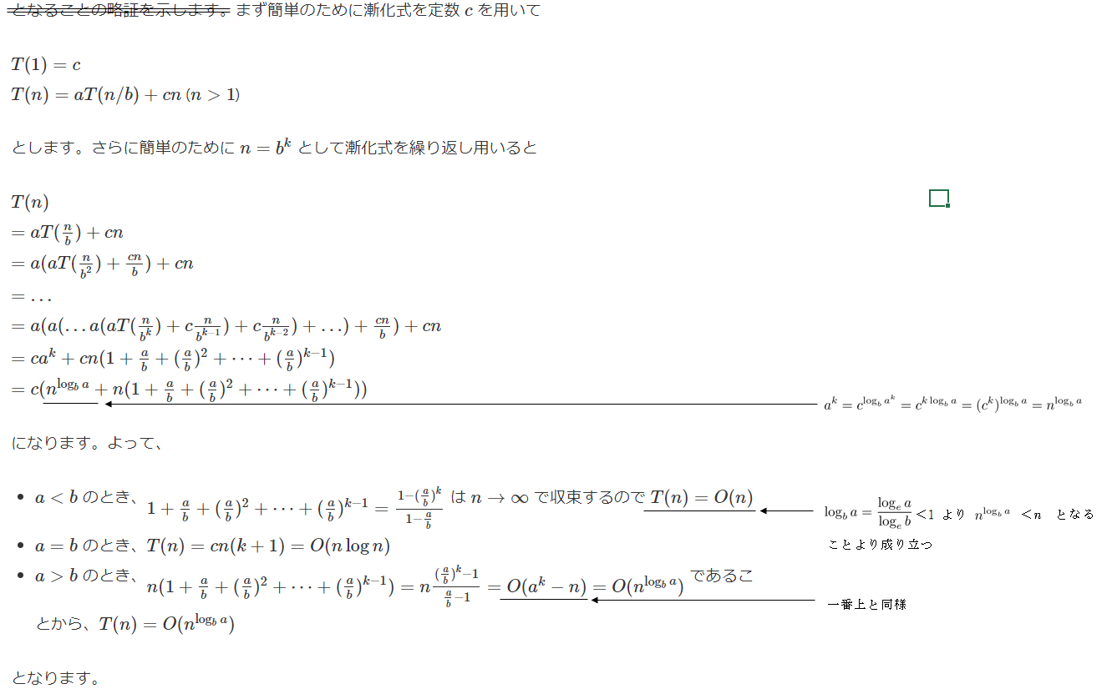
 |  |  | ●
...
 |  | 初期化
 |  |  | ● | 変換関数 |  |  |  | ： | オブジェクトをほかの型(通常はC++ の組込み型)に変換する関数。

 |  |  |  | operator type() { return expression; }

 |  |  |  | ● | type には 変換先の型(C++の組込み型 等)を指定する。
 |  |  |  |  | expression は 新しい型への変換を行う式(あるいは値)を指定する。

 |  |  |  | ● | 仮引数は指定することはできない。
...

